商品信息
COCO Living Space｜韩式盘子小吃盘高颜值盘
来源：COCO_Living_Space_Shopee全量审计_持续更新.xlsx｜工作表：高销量商品｜Excel第52行｜商品ID：29738569908

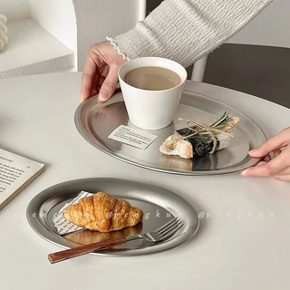
字段 | 内容 | 商品主图
序号 | 34
商品主图 | 见右侧嵌入主图
商品ID | 29738569908
商品中文名称 | 韩式盘子小吃盘高颜值盘
商品标题 | Industrial-style stainless steel oval dinner plate, Instagram-style home retro coffee cup tray, bread, cake and dessert plate
Shopee链接 | https://shopee.com.my/Industrial-style-stainless-steel-oval-dinner-plate-Instagram-style-home-retro-coffee-cup-tray-bread-cake-and-dessert-plate-i.115498741.29738569908
近月销量显示 | 10 Sold/Month
近月销量下限 | 10
列表价格显示 | RM13.56
列表最低价(MYR) | 13.56
列表评分 | 5.0
累计总销量显示 | 1k+ Sold
累计总销量下限 | 1,000
是否精确 | FALSE
详情价格显示 | RM13.56 - RM18.32
详情价(MYR) | 13.56
详情评分 | 5.0
评论覆盖 | 51
好评主题 | 51
差评/风险主题 | 51
图片来源URL | https://down-my.img.susercontent.com/file/sg-11134201-7rdwy-mbtfr28lksie2b@resize_w320_nl.webp
1688链接 | https://detail.1688.com/offer/1006012436845.html?share_token=W30t7kC5lqXVBaGgOikFE5ROJ1DQCN76QZ9s0+XbG4muJZfxzWl9Dg%3D%3D&__share_id=3d0314ba-fd25-47a9-bd82-17db49c991fe&rpg-cnt=share.offerDetail&offerId=1006012436845&__zhi_token=zl0VQ4400LNaa&spm=a262eq.8992535%2F20260804.5103953.0&forcePC=1785776217307
颜色/规格 | 小号 中号 大号
长宽高 | 小20cm/14.5cm/1cm 中27cm/20cm/1cm 大29cm/22.5cm/1cm
重量(g) | 小号 200 中号 300 大号 400
单个成本 | 小号 4 中号 5.5 大号 7.5
单个运费 | 4.00
国内段总价 | 小号 8 中号 9.5 大号 11.5
国际头程
总成本估算
利润估算
预计毛利率估算
3个成本
3个运费
国内段总价2
国际头程2
总成本估算2
利润估算2
预计毛利率估算2
5个成本
5个运费
国内段总价3
国际头程3
总成本估算3
利润估算3
预计毛利率估算3
8个成本
8个运费
国内段总价4
国际头程4
总成本估算4
利润估算4
预计毛利率估算4

